COVER
NOBLAND |  | DATE: | 2023-04-24
COVER SHEET
KOHL'S WOVEN - PSP'24 SVVW

STYLE# | WV12W102
DESCRIPTION | TOP
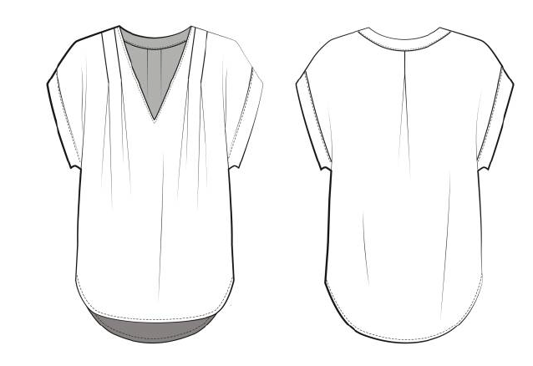

CREAT PATTERN
PATTERN | NBOV
ATTN | MR. OSCAR
FROM | JOLIE VI (Ext: 2786/0975721374)

WV12W102
NOBLAND 봉제작업지시서 SEWING
UPDATED: | 24-Apr-23 | PSP'23, SVVW, WV12W102 CS
[ VIETNAM / INDONESIA ]

CONSTRUCTION
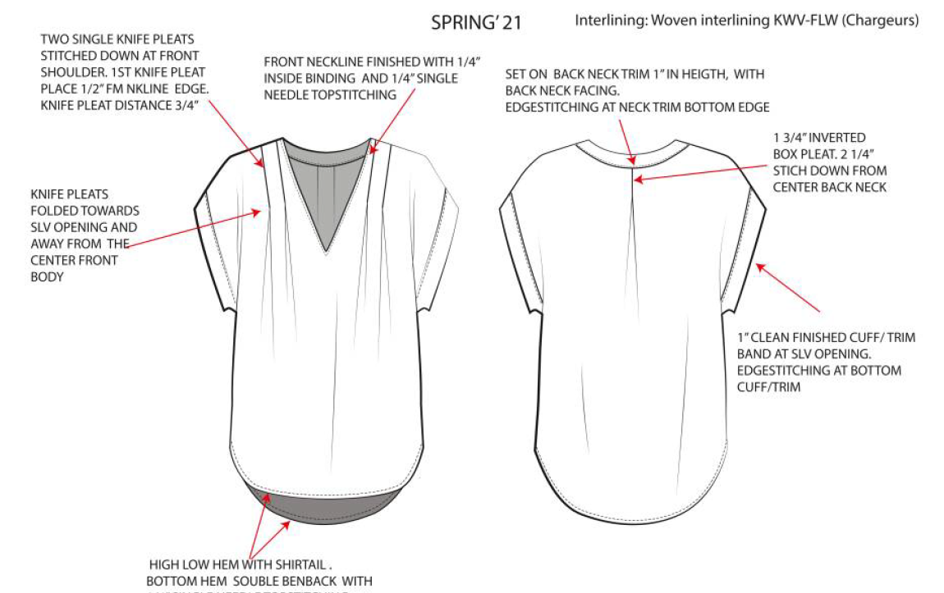
Two single knife pleats stitched down at from shoulder. 1st knife pleat place 1/2" fm nkline edge. Knife pleat distance 3/4"
Có hai ly ở mỗi bên vai. Ly đầu tiên cách vai 1/2" và khoảng cách giữa hai ly là 3/4"
Front neckiline finished with 1/4" inside binding and 1/4" SNTS/ cổ trước may với viền ẩn 1/4"
Set on back neck trim 1" height, with back neck facing
Edgestitching at neck trim bottom edge
Bản cổ 1" may với facing băng vải chính và diễu mí 1kim ở cạnh dưới nẹp

[
1 3/4" inverted box pleat. 2 1/4" stitch down from centre back neck
Ly hộp 1 3/4" ở giữa sau. Diễu một kim từ giữa cổ xuống 2 1/4"

Knife pleats folded towads slv opening and away from the centre front body
Ly gấp hướng về tay

1" clean finished cuff/trim band at slv opening.
Edgestiching at bottom cuf/trim
Tay may với bản tay 1" và diễu mí cạnh ngoài (xem sketch để tham khảo)

High low hem with shirtail. Bottom hem soudle benback with SNTS
Lai có dáng bàu và diễu 1kim 1/4"

SPEC
***Be careful Extended, relaxed spec

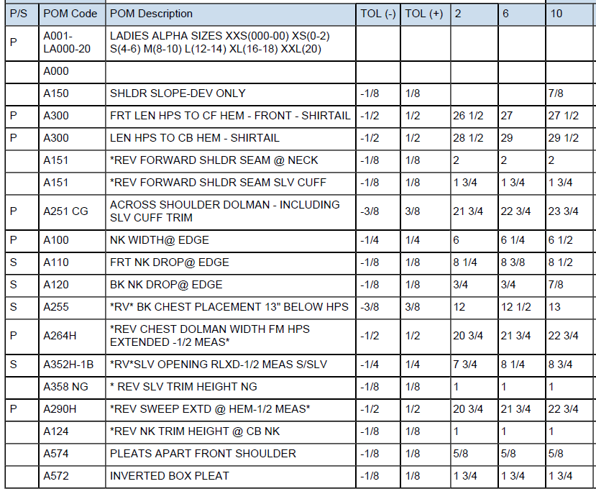

SPEC - W/O LINING

